Postup vyplnenia žiadosti
POSTUP VYPLNENIA ŽIADOSTI

Vypĺňajte iba časti ktoré sú podfarbené

1
V prvej časti, vyplňte svoje identifikačné údaje a súhlas so zasielaním informácií

Nezabudnite na číslo a platnosť dokladu, ktorého platnosť je predmetom predĺženia
2
Vyberte z ponúknutého zoznamu predmet autorizácie alebo registrácie, kliknutím
na šipku v pravom rohu bunky

3
V bode 3 je potrebné zadefinovať druhy určených meradiel, ktoré sú predmetom činnosti

Ako prvý krok si pozrite prílohu 1 (zelený hárok v súbore)

V prílohe si nájdite druh/druhy určených meradiel o ktoré máte záujem.

 | Príklad: | Mám záujem o položky 1.1.2, 1.3.1 a 1.3.2
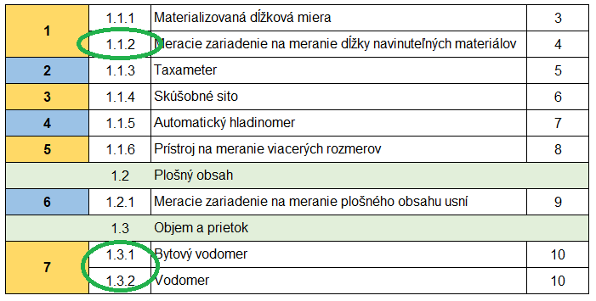

Z prílohy 1 vyplýva, že dané položky sú súčasťou skupiny 1 a 7

V ďalšom kroku po návrate do hárka |  |  | vyberte v tabuľke v bode 3 príslušné skupiny
 | kliknutím na šipku v pravom hornom rohu
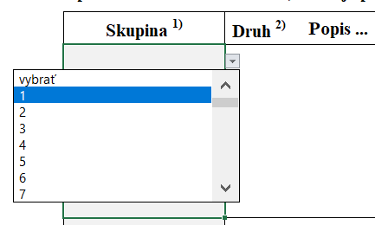

Po výbere skupiny sa Vám automaticky natiahnu do tabuľky všetky príslušné druhy určených meradiel

V prípade, že nemáte záujem o všetky druhy zaradené do skupiny označte toto 'x' v tretom stĺpci takto:

Ďalšiu skupinu môžete zadať v nasledujúcom riadku rovnakým postupom
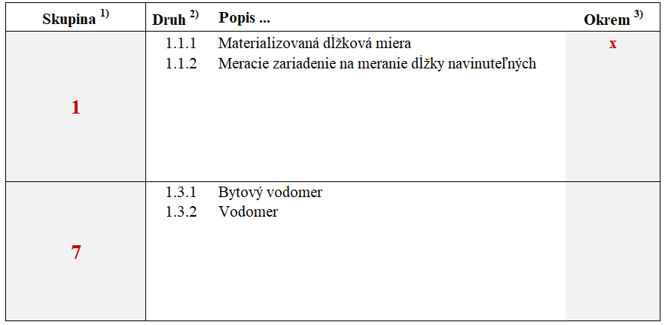

Každá ďalšia skupina druhov určených meradiel, ktorú zadáte navyšuje základnú cenu za preverenie spôsobilosti o sumu 50 €

4
V bode 4 vyplňte identifikačné (fakturačné) údaje organizácie, na ktorú sa požaduje vystavenie faktúry

V tomto bode je k dispozícii aj infomácia o poplatku

Na základe Vami zadaných údajov ako je predmet činnosti a špecifikácie rozsahu činnosti (druhy určených meradiel)
je vypočítaný poplatok. „Potvrdenie o úhrade poplatku“ je potrebné priložiť k žiadosti.

5
Použité skratky v žiadosti:

 | AO | Autorizovaná osoba
 | RO | Registrovaná osoba

